court layout VBP
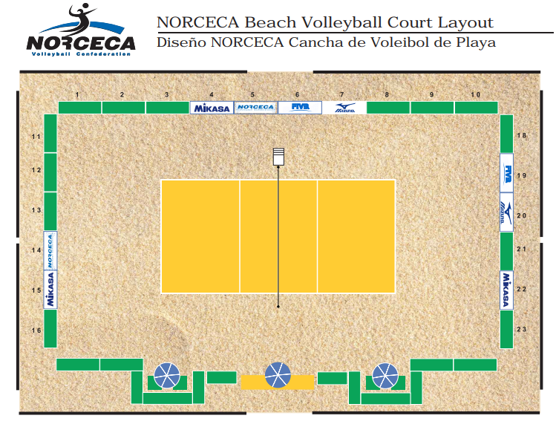

COURT LAYOUT VB
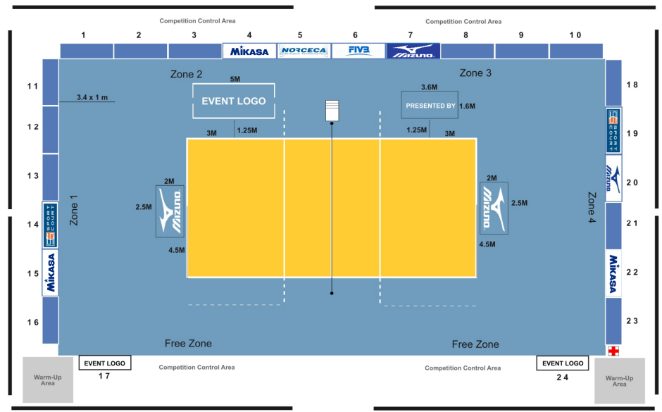
AFECAVOL COURT LAYOUT FOR COMPETITIONS
 |  |  |  |  |  |  |  |  |  |  |  | May-23
BALL RET 1
 |  |  |  |  |  |  |  |  |  |  |  | BALL RET 6

3 VIS STATION |  |  |  |  |  |  |  |  |  |  |  | 3 VIS STATION

2 RADAR TEAM |  |  |  |  |  |  |  |  |  |  |  | 2 RADAR TEAM
BALLS CART |  |  |  |  |  |  |  |  |  |  |  | BALLS CART
BALL RET 2 |  |  |  |  |  |  |  |  |  |  |  | BALL RET 5

2 TEAM STATS |  |  |  |  |  |  |  |  |  |  |  | 2 TEAM STATS

BALL RET 3 |  |  |  |  |  |  |  |  |  |  |  | BALL RET 4

 | WARM UP A | Q M | 12 TEAM A BENCH |  | Q M | 4 SCORERS DESK | Q M | 12 TEAM B BENCH |  | Q M | WARM UP B
 |  | 2 MOPS | BALLS CART | TEAM GARMENT |  |  | 2 RR1 + RLJ5 | TEAM GARMENT | BALLS CART | 2 MOPS
 | 4 COURT + REF MNGRS + OC + flags |  |  |  | e-score sheet monitor 3 JURY DESK TD + RC |  |  |  | 4 VIS PRESS PHOTOG + CC DELS

 |  | 2 DJ + SOUND EQPT |  |  |  |  |  | 4 TV SIGNAL CREW

